Worksheet
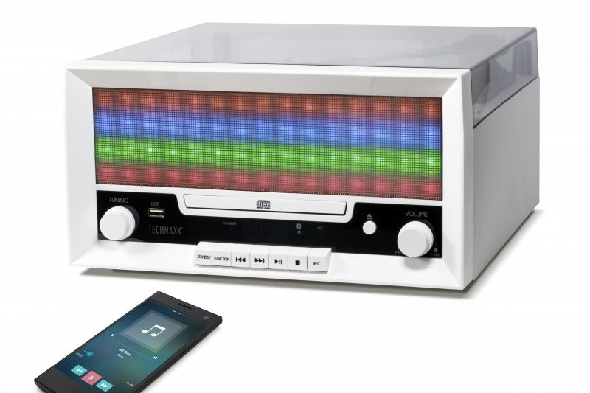
Technaxx Bluetooth LED LP-CD-Digitalisierer TX-94

Artikelnummer | 4704 |  | VE | 2
EAN | 4260101739926 |  | Stück pro Palette | 32
Zollnummer | 85279199900 |  | Lagen Pro Palette | Keine Angabe

Abmessungen - Artikel
Länge(cm) | Breite(cm) | Höhe(cm) | Gewicht(g)
34.2 | 31.7 | 17 | 3620

Abmessungen - Artikelverpackung
Länge(cm) | Breite(cm) | Höhe(cm) | Leergewicht(g) | Gewicht(g) Artikel+Verpackung
38 | 22.8 | 42.8 | 440 | 4600

Abmessungen - VE Karton (Masterkarton)
Länge(cm) | Breite(cm) | Höhe(cm) | Gewicht(g)
48 | 39.5 | 44.7 | 9800

Verpackung - Bestandteile
Rest Zubehör (g) | Papier/Pappe (g) | Styropor (g) | Kunstst. Hohlkörper(g) | Kunstst. Folien(g) | Materialverbunde (g)
140 | 20 | 100 | 0 | 20 | 0

Weiterführende Informationen
Technaxx Reseller Portal

